项目表
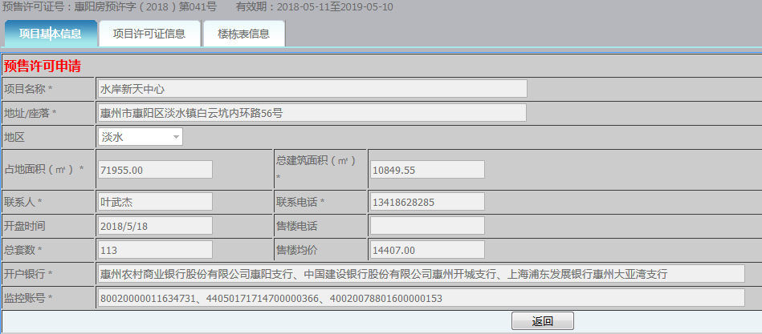
http://218.14.121.21:8080/ysw/outyssearch.aspx
序号 | 项目名称 | 预售许可证号 | 开发商 | 状态 | 批准日期 | 地址/座落 | 地区 | 占地面积（㎡） | 总建筑面积（㎡） | 开盘时间 | 售楼电话 | 总套数 | 售楼均价 | 开户银行 | 监控账号 | 建设工程规划许可证 | 建设用地规划许可证 | 施工许可证 | 国土证号 | 土地用途 | 出让年限(开始日期) | 出让年限 | 出让年限(结束日期)
1 | 群峰花园 | 惠阳房预许字（2018）第055号 | 广东惠州群峰温泉投资有限公司 | 已批准 | 2018-06-15 |  |  |  |  |  |  |  |  |  |  |  |  |  | 粤（2017）惠州市不动产权第3030172号 | 城镇住宅用地 | 2017-04-29 | 69 | 2087-04-28
2 | 德威花园 | 惠阳房预许字（2018）第054号 | 惠州市德威集团有限公司 | 已批准 | 2018-06-14 |  |  |  |  |  |  |  |  |  |  |  |  |  | 粤（2017）惠州市不动产权第3030172号 | 其它商服用地 | 2017-04-29 | 39 | 2057-04-28
3 | 雅郡公馆 | 惠阳房预许字（2018）第053号 | 惠州鸿晖泰房地产开发有限公司 | 已批准 | 2018-06-13

楼栋表
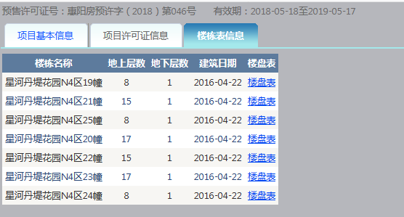
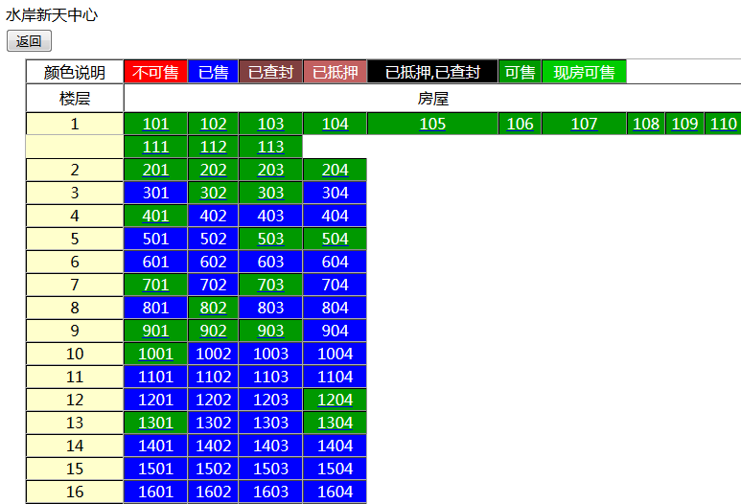
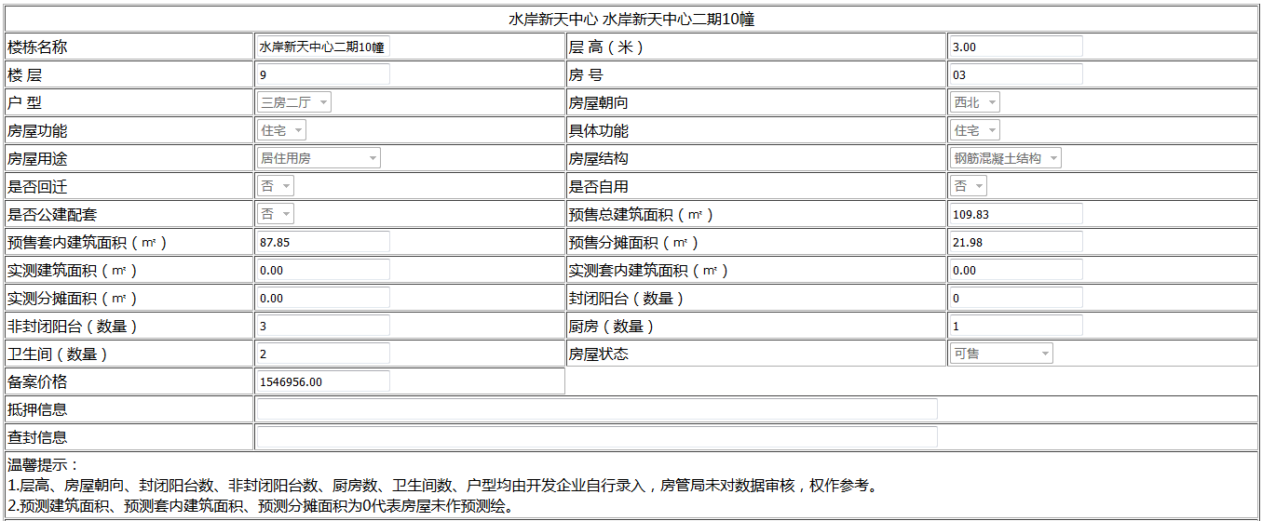
序号 | 项目名称 | 预售许可证号 | 楼栋名称 | 地上层数 | 地下层数 | 建筑日期 | 房号 | 房号颜色 | 楼栋名称 | 层高 | 楼层 | 房号 | 户型 | 房屋朝向 | 房屋功能 | 具体功能 | 房屋用途 | 房屋结构 | 是否回迁 | 是否自用 | 是否公建配套 | 预售总建筑面积 | 预售套内面积 | 预售分摊面积 | 实测建筑面积 | 实测套内建筑面积 | 实测分摊面积 | 封闭阳台 | 非封闭阳台 | 厨房 | 卫生间 | 房屋状态 | 备案价格 | 抵押信息 | 查封信息 | 更新时间

